Nrs gerais PIB
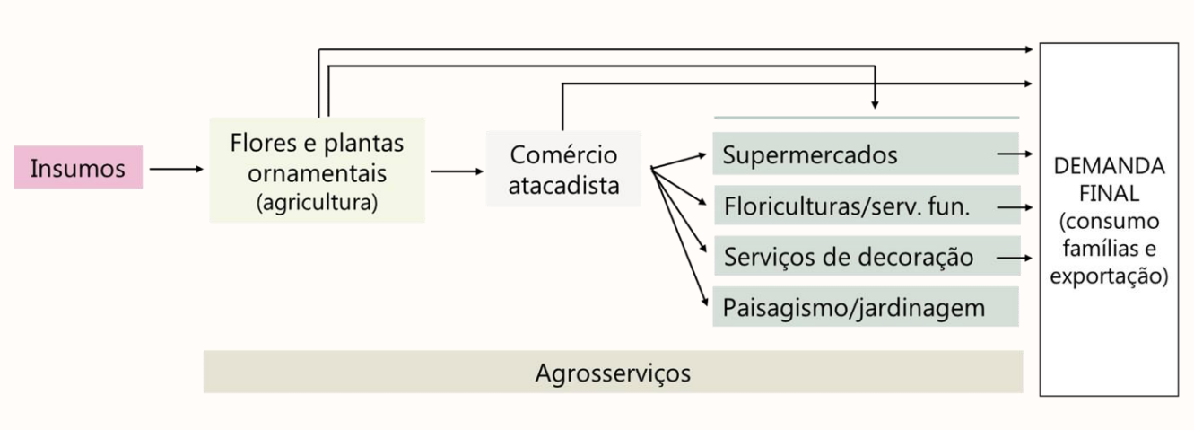

Dados sobre o PIB da Cadeia



 | Setor Ornamental PIB

 | Setor Ornamental 2023 | Nacional | São Paulo
 | Tamanho do mercado (R$ bilhões) PIB | 19,872,000,000.00 | 7,885,209,600.00 | SP representa aproximadamente 40% do total nacional
 | População brasileira (milhões) | 203,000,000.00 | 45,140,000.00
 | Consumo per capta - R$ | 97.89 | 174.68
 | Nr de produtores | 8,300 | 4,200
 | Área cultivada | 15,600 | 8,160
 | Tam médio da área de produção | 1.88 | 2.05
 | Empregos diretos/há | 8 | 8
 | Mão de obra envolvida (TOTAL) | 272,000 | 127,495
 | Nr de espécies produzidas | 2,500 | 2,500
 | Nr de varied. Prod./ cultivares | 17,500 | 17,500
 | Nr de centrais de atacado | 60 | 25
 | Nr de empresas atacadistas | 680 | 480
 | Nr de pontos de venda no varejo | 25,000 | 8,000
 | Nr de feiras exposições | 35 | 15

PIB por segmento
PIB por segmento

PIB por Segmento
 | 2023
Produto | Merc Interno

 | R$ | %
Floricultura | 3,378,240,000 | 17%
Decoração | 5,961,600,000 | 30%
Paisagismo | 3,974,400,000 | 20%
Autosserviço | 4,173,120,000 | 21%
Atacados p/ consum final | 596,160,000 | 3%
Produtor p/ consum final | 198,720,000 | 1%
Outros | 1,589,760,000 | 8%
Total | 19,872,000,000 | 100%

Evolução ano a ano
Evolução do PIB ano a ano

ANO | Merc Interno PIB (R$ bilhões) | % de crescimento

2017 | 10.0 | 9%
2018 | 10.7 | 10%
2019 | 11.5 | 7%
2020 | 11.9 | 10%
2021 | 15.7 | 15%
2022 | 18.4 | 8%
2023 | 19.9 | 8%

Empregos
Empregos gerados 272.000
Nr de empregos gerados no setor

 | 2023
Produção | 105,980
Atacado | 10,780
Varejo | 146,780
Outras funções | 8,460
Total | 272,000

O setor de produção e a comercialização de flores e plantas geram mais de 272.000 empregos diretos (1,17% dos empregos do agronegócio brasileiro segundo o CEPEA/ESALQ/USP) e 800.000 indiretos, sendo o setor agropecuário que mais emprega mulheres, correspondendo a 48% da força de trabalho total e, em algumas localidades, esse número chega a 63%.

Área has segm
Área % por segmento de produção
Área por segmento de produção
 | 2022
Plantas Ornamentais | 24%
Flores de Corte | 15%
Flores em vaso | 58%
Outros | 3%
Total | 100%

